E1_RoofCLTEPC 496mm
 | Scheda stratigrafica componente edilizio

 |  | Calcoli e verifiche eseguite secondo
 |  | UNI EN ISO 6946 - UNI EN ISO 13788 e UNI EN ISO 13786
 | Principali risultati dei Calcoli
 | Roof_CLT_E_PC 496mm |  | Nome |  |  |  | Trasmittanza - U = | 0.13061621619 | W/(m²K)
 |  |  |  |  |  |  | Massa Superficiale D.Lgs. 311/06 - Ms = | 128.7504 | kg/m²
 |  |  |  |  |  |  | Permeanza - P= | 2.1595939963E-11 | kg/(m²sPa)
 |  | Condizioni al contorno utilizzate per i calcoli secondo UNI EN ISO 6946 e UNI 10349

T interna |  | T prg esterna |  | Rsi = | 0.1 | m²K/W |  | Q.s.l.m. = | Value
20 |  | 3 |  | Rse = | 0.04 | m²K/W |  | Zona Climatica = | Value
Temperature esterne medie Mensili secondo UNI 10349
Gen | Feb | Mar | Apr | Mag | Giu | Lug | Ago | Set | Ott | Nov | Dic
Value | Value | Value | Value | Value | Value | Value | Value | Value | Value | Value | Value

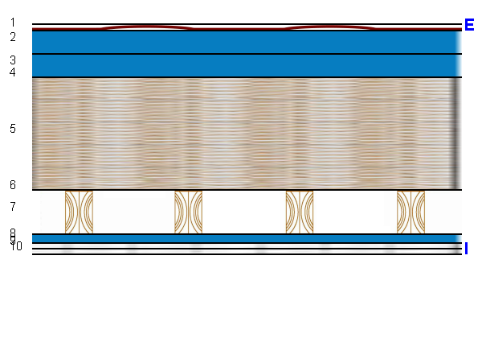 |  |  |  |  |  | U = |  | 0.13061621619 |  | W/(m²K)

 |  |  |  |  |  | Ms = |  | 128.7504 |  | kg/m²

 |  |  |  |  |  | P = |  | 2.16E-11 |  | kg/(m²sPa)

 |  |  |  |  |  | Yie = |  | 0.0044731961023 |  | W/(m²K)

Stratigrafia
Descrizione |  | Nome |  |  |  | S [m] | λ [W/(mK)] | µ | Ms [kg/m²] | C' [W/(m²K)] | D [m²/s]
Generico |  | Tegole in terracotta |  |  |  | 0.015 | 1 | 10 | 27 | 66.666666667 | 6.1728395062E-07
Generico |  | Aria intercapedine flusso ascendente 50 mm |  |  |  | 0.05 | 0.3078 | 1 | 0.0615 | 6.156 | 0.00024825783972
Generico |  | Aria intercapedine flusso ascendente 50 mm |  |  |  | 0.05 | 0.3078 | 1 | 0.0615 | 6.156 | 0.00024825783972
Generico |  | Guaina impermiabilizzante in POLIACRILATO STAMISOL ECO |  |  |  | 0.001 | 0.17 | 225 | 0.8 | 170 | 2.125E-07
Isolante Solaio |  | Pannello in fibra di legno SWISSTHERM |  |  |  | 0.24 | 0.039 | 5 | 36 | 0.1625 | 1.2380952381E-07
Strato Omogeneo |  | Freno al vapore in polietilene PE ignifugo INTESANA EVO |  |  |  | 0.001 | 0.17 | 3556 | 0.333 | 170 | 5.1051051051E-07
Sistema Costruttivo |  | X-lam Slab 94 mm |  |  |  | 0.094 | 0.13 | 40 | 46.2198 | 1.3829787234 | 1.6524303437E-07
Generico |  | Aria intercapedine flusso ascendente 25 mm |  |  |  | 0.02 | 0.12312 | 1 | 0.0246 | 6.156 | 9.9303135889E-05
Generico |  | Lastre di cartongesso KNAUF |  |  |  | 0.0125 | 0.2 | 10 | 9.125 | 16 | 2.7397260274E-07
Generico |  | Lastre di cartongesso KNAUF |  |  |  | 0.0125 | 0.2 | 10 | 9.125 | 16 | 2.7397260274E-07

Temperature |  |  |  |  |  |  | Glaser

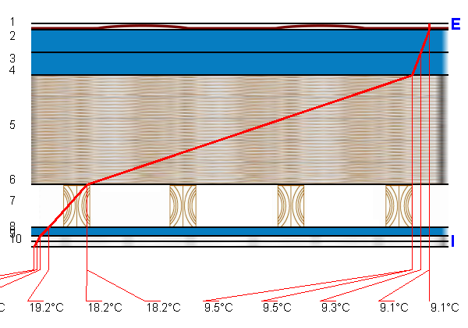 |  |  |  |  |  |  | 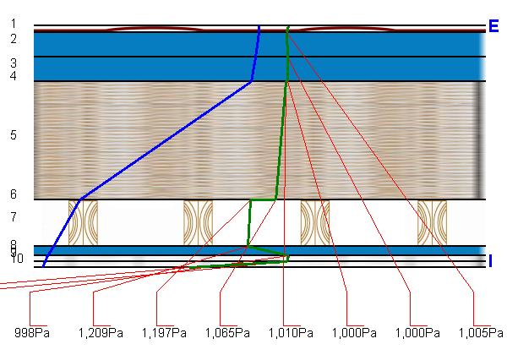

A1_RoofCLTEPC 496mm
 | Scheda stratigrafica componente edilizio

 | Roof_CLT_E_PC 496mm

 |  | Calcoli e verifiche eseguite secondo
UNI EN 12354 - UNI EN ISO 10140 - UNI TR 11175 - UNI EN ISO 6946 -UNI EN ISO 13786
Principali risultati dei Calcoli energetici
 |  |  |  |  |  |  | Trasmittanza - U = | 0.13 W/m²K
 |  |  |  |  |  |  | Massa Superficiale D.Lgs. 311/06 - Ms = | 129 kg/m²
 |  |  |  |  |  |  | Permeanza - P= | 0
 |  |  |  |  |  |  | Trasmittanza periodica - Yie = | 0.00 W/m²K
Condizioni al contorno utilizzate per i calcoli secondo UNI EN ISO 6946 e UNI 10349
 |  |  |  | Rsi = | 0.10 m²K/W |  |  | Q.s.l.m. = | 20.00 m
 |  |  |  | Rse = | 0.04 m²K/W |  |  | Zona Climatica = | C
Principali risultati dei Calcoli acustici
 |  |  |  |  |  | Rw |  | 42.2 dB
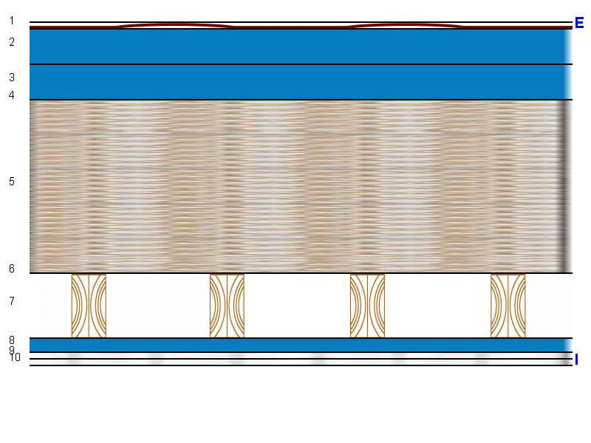

 |  |  |  |  |  | Massa Frontale |  | 129 kg/m²

 |  |  |  |  |  | ΔRw |  | 1.0 dB

 |  |  |  |  |  | Ln,eq,w |  | 0.0 dB

 |  |  |  |  |  | ΔLnw |  | 0.0 dB

Stratigrafia
n. strato | Tipologia strato |  | Nome - descrizione strato |  |  |  |  | S [cm] | s' [MN/m³] | Mf [kg/m²] | λ [W/mK]

1 | Generico |  | Tegole in terracotta |  |  |  |  | 1.5 | 0.0 | 27.0 | 1.000
2 | Generico |  | Aria intercapedine flusso ascendente 50 mm |  |  |  |  | 5.0 | 0.0 | 0.1 | 0.308
3 | Generico |  | Aria intercapedine flusso ascendente 50 mm |  |  |  |  | 5.0 | 0.0 | 0.1 | 0.308
4 | Generico |  | Guaina impermiabilizzante in POLIACRILATO STAMISOL ECO |  |  |  |  | 0.1 | 0.0 | 0.8 | 0.170
5 | Isolante Solaio |  | Pannello in fibra di legno SWISSTHERM |  |  |  |  | 24.0 | 0.0 | 36.0 | 0.039
6 | Strato Omogeneo |  | Freno al vapore in polietilene PE ignifugo INTESANA EVO |  |  |  |  | 0.1 | 0.0 | 0.3 | 0.170
7 | Sistema Costruttivo |  | X-lam Slab 94 mm |  |  |  |  | 9.4 | 0.0 | 46.2 | 0.130
8 | Generico |  | Aria intercapedine flusso ascendente 25 mm |  |  |  |  | 2.0 | 0.0 | 0.0 | 0.123
9 | Generico |  | Lastre di cartongesso KNAUF |  |  |  |  | 1.3 | 0.0 | 9.1 | 0.200
10 | Generico |  | Lastre di cartongesso KNAUF |  |  |  |  | 1.3 | 0.0 | 9.1 | 0.200

 |  |  |  |  | Spessore |  |  | 49.6 | cm

